Sheet1
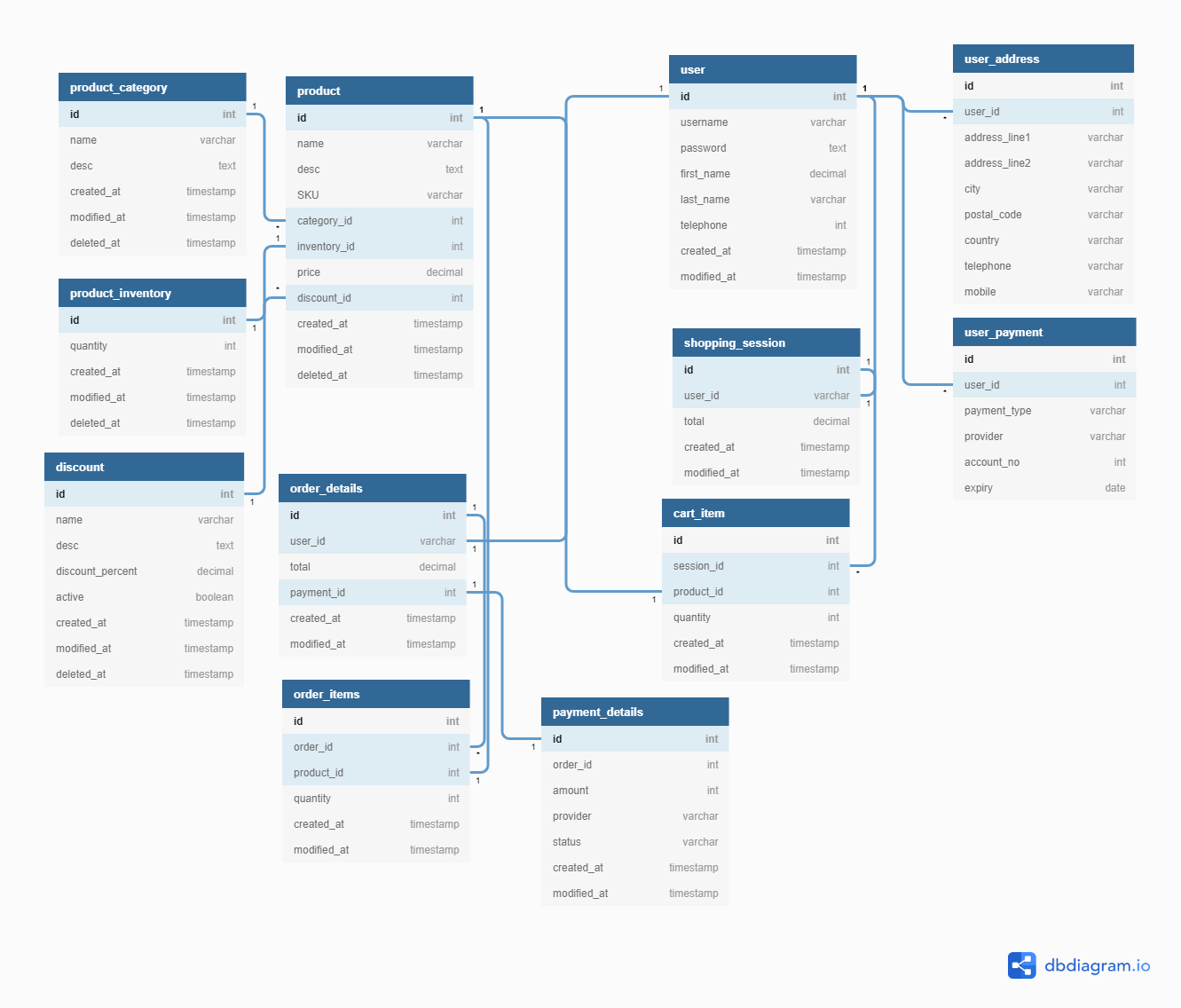
Tidsplan for årsoppgave | 6. Desember | 7. Desember | 8. Desember | 9. Desember | 10. Desember | 11. Desember | Oppgaver
 | Finne riktig klokke modell | Finne navn | Få eksempel bilde av forhandler | Sketche nettside | Sette opp VM | Sette opp server | Sette opp VM | Linke php kode med sql database
 | Sjekke Alibaba | Lage logo |  | Home | Sette opp filstruktur på VMn | Sette opp filstruktur for årsoppgaven | Laste ned ISO
 |  |  |  | Product Page |  |  | Konfigurere VM instillinger
 |  |  |  | About us |  |  | Sette I gang installerings oppsettet
 |  |  |  | Contact us |  |  | Sette opp fil system for server på windows
 |  |  |  |  |  |  | Google how-to
 |  |  |  |  |  |  | Dokumentere ned fillokasjon av kode filer
 |  |  |  |  |  |  | Lage et system for alle kode filer
 |  |  |  |  |  |  | Sette opp databaser for nettbutikk
 |  |  |  |  |  |  | Lage struktur for forskjellige virksomheter
 |  |  |  |  |  |  | Lage filsystem for årsoppgave filer
 |  |  |  |  |  |  | Excel
 |  |  |  |  |  |  | Github
 |  |  |  |  |  |  | Bilder
 |  |  |  |  |  |  | Sketche nettside
 |  |  |  |  |  |  | Header
 |  |  |  |  |  |  | Footer
 |  |  |  |  |  |  | Hjem
 |  |  |  |  |  |  | Produkt Side
 |  |  |  |  |  |  | Utsjekking
 |  |  |  |  |  |  | Ordre bekreftelse
 |  |  |  |  |  |  | Ordre mislykket
 |  |  |  |  |  |  | Om oss
 |  |  |  |  |  |  | Kontakt oss
 |  |  |  |  |  |  | Error side
Løsningen skal inneholde |  |  |  |  |  |  | Programmere nettsidene
En prosjekteskrivelse |  |  |  |  |  |  | Header
Server |  |  |  |  |  |  | Footer
Database |  |  |  |  |  |  | Hjem
Egenutviklet kode |  |  |  |  |  |  | Produkt Side
Opplæringsmateriale |  |  |  |  |  |  | Utsjekking
*Til IT-lærling |  |  |  |  |  |  | Ordre bekreftelse
*Til sluttbruker |  |  |  |  |  |  | Ordre mislykket
Teknisk dokumentasjon |  |  |  |  |  |  | Om oss
 |  |  |  |  |  |  | Kontakt oss
 |  |  |  |  |  |  | Error side

